Предъявление
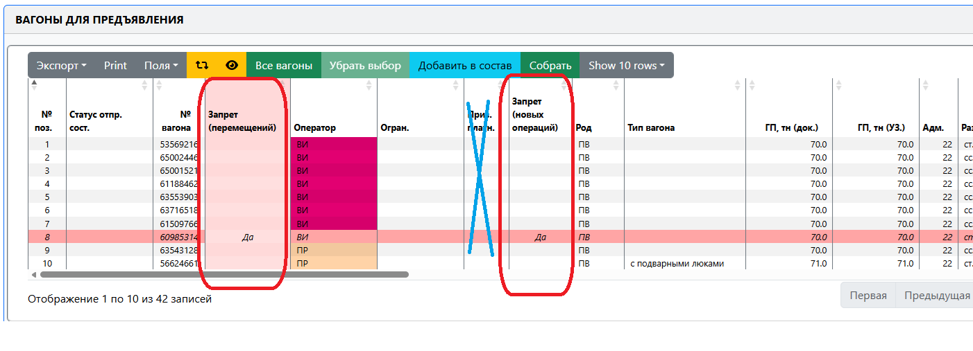
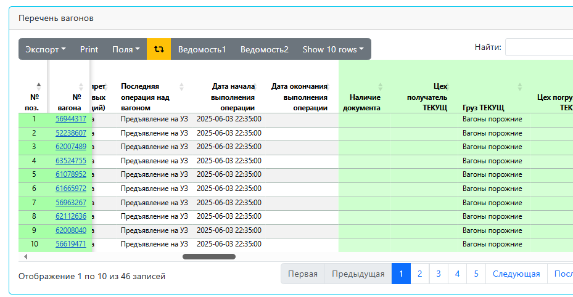
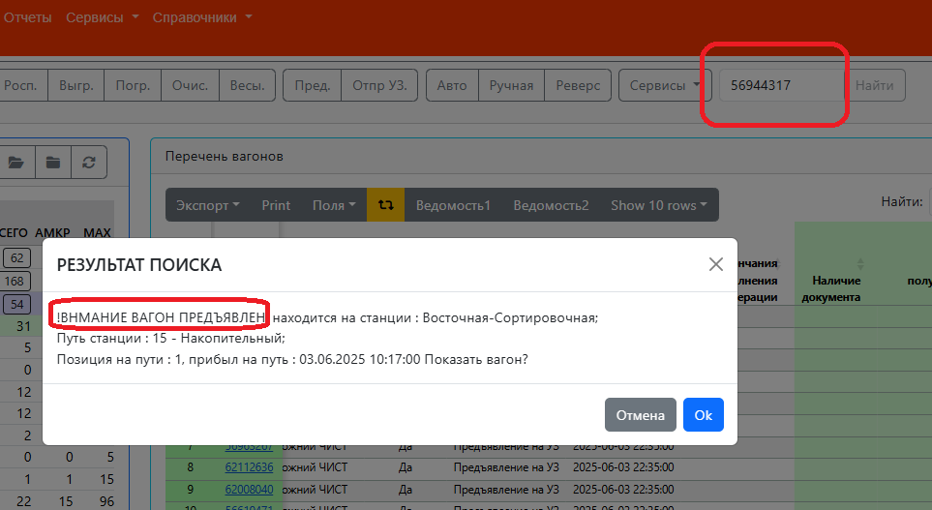
1. Операция - Предъявление
1.1 В операции «ПРЕДЪЯВЛЕНИЕ СОСТАВА НА УЗ» должна быть возможность делать новое предъявление, если на пути стоит сданный состав
1.2 Система не дает предъявить вагон , если по вагону последняя операция была предъявление, которую отменили
1.3 Удалить столбец "Призн. платности", удалить один из двух столбцов "Запрет (перемещений)" или Запрет (новых операций)
1.4 Добавить столбец "Груз ТЕКУЩ"
1.5 Операции "Предъявление на УЗ" - дата окончания выполнения операции не фиксируется, а должна операцией "Сдан на УЗ" ("Время сдачи на УЗ"). В АРМ диспетчера вагон сдан на дорогу, а последняя операция Предъявление на УЗ. И когда смотрим поиск по вагону в сообщение вагон ПРЕДЪЯВЛЕН, а по факту сдан

Дислокация
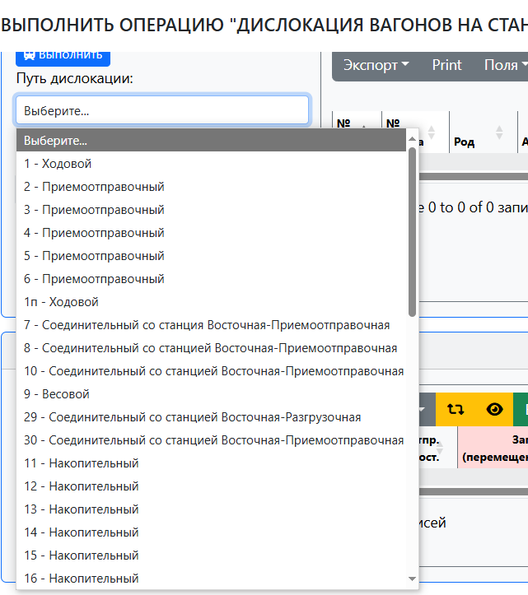
2.Операция "Дислокация"
2.1 Добавить распределения парков и цехов
Занимает много времени на поиски нужного тупика соответствующего цеха
2.2 Добавить столбец "Груз ТЕКУЩ"

